Sheet1
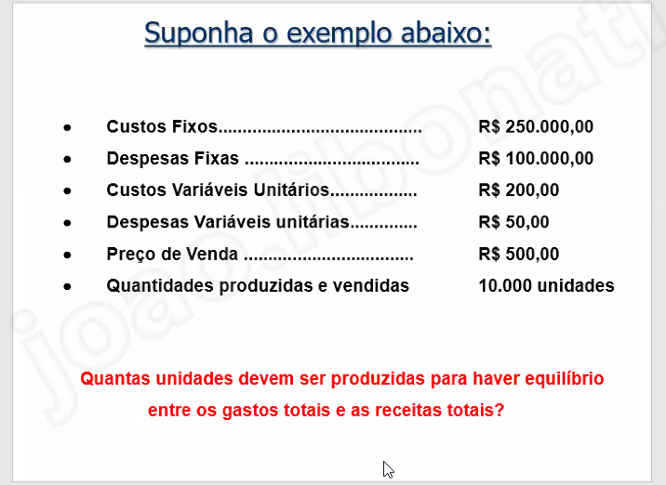
250000 | custos fixos
100000 | despesas fixas
200 | custos variáveis
50 | despesas variáveis
500 | preço de venda
10000 | quantidades produzidas e vendidas

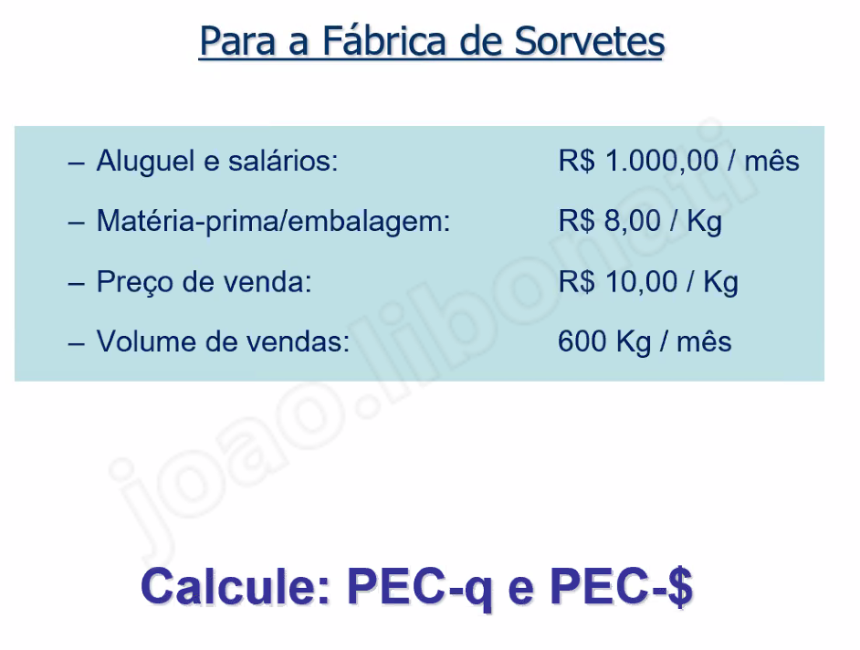
350000
250
1400

1000 | /mes | aluguel e salários
8 | /kg | matéria-prima/embalagem
10 | /kg | preço de vendas
600 | /kg | volume de vendas

500 | /kg
5000

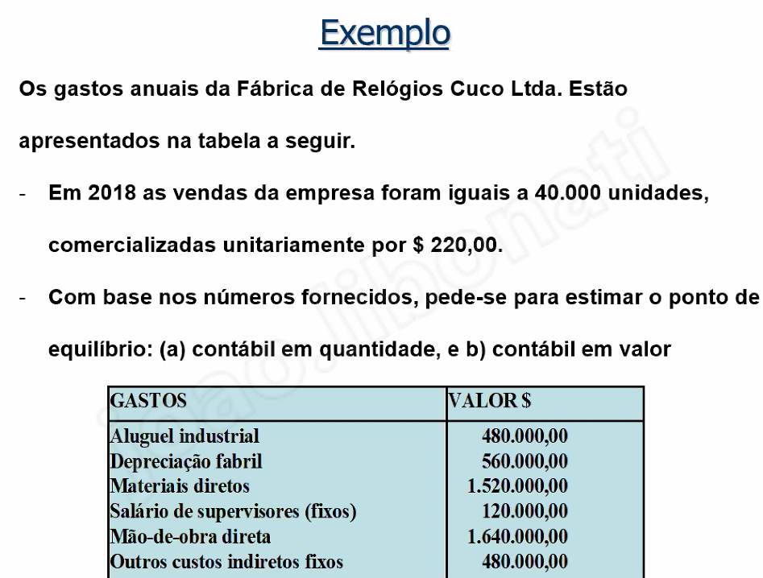
40000 | unidades
220 | $

480000 | aluguel industrial
560000 | depreciação fabril
1520000 | materiais diretos |  | variável
120000 | salário de supervisores
1640000 | MOD |  | variável
480000 | outros custos indiretos

3160000 | 40000 | 79 | 141
1640000 |  |  | 11631.205674
 |  |  | 2558865.2482

Unidades = | 9000
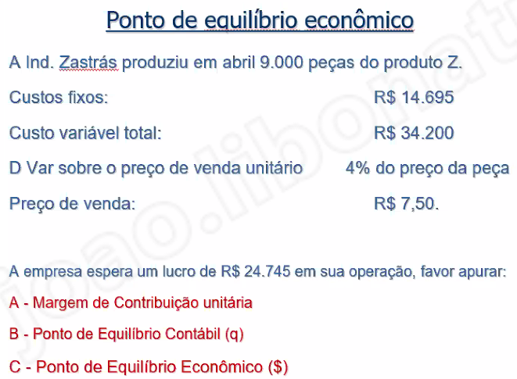
total fixo = | 14695
tota variável = | 34200 | 3.8
d var = | 0.3
preço de venda = | 7.5
Want = | 24745

A - | 3.4
B - | 39440 | 11600
C - | 87000

